Instrumentet
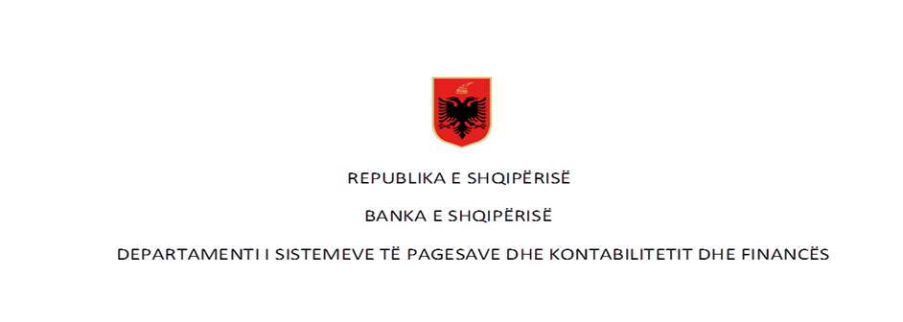

 | Pagesat me para elektronike në vite - Numër dhe Vlerë (në milion LEK)

Rubrika | Pagesat sipas instrumentit | Viti 2017* |  | Viti 2018** |  | Viti 2019 |  | Viti 2020 |  | Viti 2021
 |  | Numër | Vlera | Numër | Vlera | Numër | Vlera | Numër | Vlera | Numër | Vlera
I | Pagesa me para elektronike (1+2) | 1,030,371 | 2,562.12 | 1,780,102 | 4,578.71 | 2,782,775 | 7,734.52 | 3,798,822 | 10,792.96 | 6,801,341 | 15,628.39
 | 1-Pagesat me para elektronike nëpërmjet një karte
 | 2- Pagesat me para elektronike të tjera | 1,030,371 | 2,065.26 | 1,780,102 | 4,578.71 | 2,782,775 | 7,734.52 | 3,798,822 | 10,792.96 | 6,801,341 | 15,628.39

 | Pagesat sipas instrumentit për vitin 2022

Rubrika | Pagesat sipas instrumentit (Në numër) | Viti 2022 |  |  |  |  |  |  |  |  |  |  |  | Totali
 |  | Janar** | Shkurt** | Mars** | Prill** | Maj** | Qershor** | Korrik** | Gusht** | Shtator | Tetor | Nëntor | Dhjetor
I | Pagesa me para elektronike (1+2) | 636,060 | 639,941 | 707,533 | 732,021 | 770,844 | 800,939 | 830,330 | 907,204 | 997,331 | 991,939 | 1,054,789 | - | 9,068,931
 | 1-Pagesat me para elektronike nëpërmjet një karte | - | - | - | - | - |  |  |  |  |  |  |  | -
 | 2- Pagesat me para elektronike të tjera | 636,060 | 639,941 | 707,533 | 732,021 | 770,844 | 800,939 | 830,330 | 907,204 | 997,331 | 991,939 | 1,054,789 |  | 9,068,931

Rubrika | Pagesës sipas instrumentit (në vlerë - në milion lekë) | Viti 2022 |  |  |  |  |  |  |  |  |  |  |  | Totali
 |  | Janar** | Shkurt** | Mars** | Prill** | Maj** | Qershor** | Korrik** | Gusht** | Shtator | Tetor | Nëntor | Dhjetor
I | Pagesa me para elektronike (1+2) | 1,534.42 | 1,551.57 | 1,819.39 | 2,136.94 | 2,691.66 | 3,135.94 | 3,549.77 | 4,284.69 | 4,998.91 | 5,587.93 | 6,476.05 | - | 37,767.27
 | 1-pagesat me para elektronike nëpërmjet një karte | - | - | - | - | - |  |  |  |  |  |  |  | -
 | 2- pagesat me para elektronike të tjera | 1,534.42 | 1,551.57 | 1,819.39 | 2,136.94 | 2,691.66 | 3,135.94 | 3,549.77 | 4,284.69 | 4,998.91 | 5,587.93 | 6,476.05 |  | 37,767.27
Burimi: Banka e Shqipërisë
Të dhënat nuk janë audituar nga Banka e Shqipërisë
*Paraja elektronike per vitin 2017 (periudha Janar-Shtator), ** Paraja elektronike e agreguar fillon te raportohet ne muajin Mars 2018.
**Të dhënat janë përditësuar për efekt të ndryshimit të raportimit nga një institucion i parasë elektronike.

